상품제안서
이츠 제니스 골드USB+피에르가르뎅 클래시펜 세트(4GB~128GB)-별도문의 | 상품코드: F25498

 |  |  |  |  |  |  | 02-412-0044 | www.easy1.co.kr
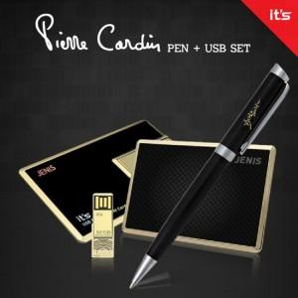

【상세/제작정보】

【인쇄/포장옵션】 | 레이저, 기타 / 싸바리케이스

【공급단가】 | 수량 | 100~ | 300~ | 500~ | 1,000~ | 3,000~
*VAT별도 | 8GB | 32,400원 | 31,860원 | 31,050원 | 30,510원 | 29,700원
 | 16GB | 34,800원 | 34,220원 | 33,350원 | 32,770원 | 31,900원
 | 32GB | 37,200원 | 36,580원 | 35,650원 | 35,030원 | 34,100원
 | 64GB | 40,800원 | 40,120원 | 39,100원 | 38,420원 | 37,400원

【상품 URL】 | https://easy1.co.kr:443/src/goods_detail.php?gdno=25498

